Sheet
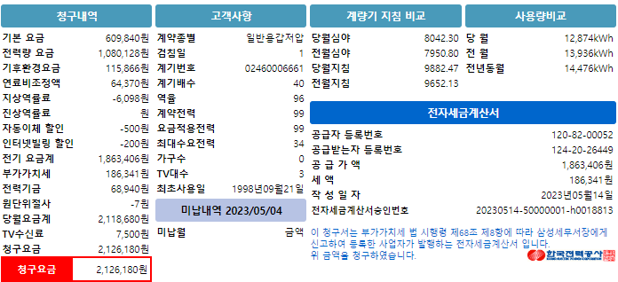
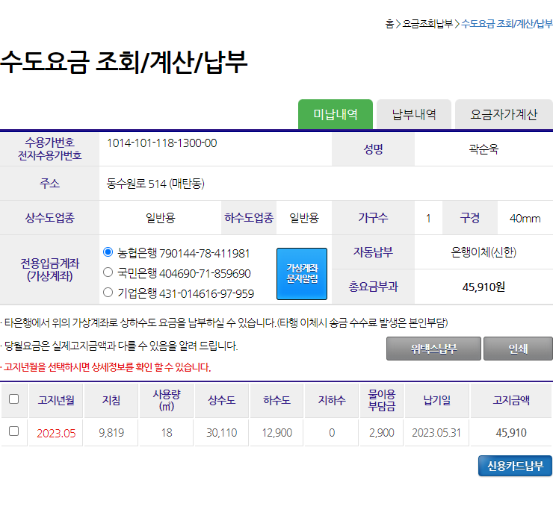
기본요금 | 전력량요금 | 기후환경요금 | 연료비조정액 | 역률요금 | 자동납부할인 | 인터넷할인 | 전력기금 | 청구요금
609840 | 1080128 | 115866 | 64370 | -6098 | -500 | -200 | 68940 | 2126180

상수도요금 | 하수도요금 | 물이용부담금 | 수도요금합계
30110 | 12900 | 2900 | 45910

